R2年試食会
令和５年７月４日
保護者の皆様へ |  | 試食体験の申し込みについて
堺市立殿馬場中学校 |  | ○お手数ですが、下記の図を切り取って、封筒を作成していただき、
校 長 新 田 義 政 |  | 必要事項をご記入の上、4食分の費用を入れて、お子様から担任に
中学校給食試食体験（生徒向け）のご案内 |  | 提出してください。なお、必ずお釣りのないようにお願いいたします。
 |  | ○申し込みは7月５日（水）～７日(金）の3日間です。
小暑の候、保護者の皆様にはますますご健勝のことと存じます。 |  | ○領収書・食券は後日お子様にお渡しします。
また、平素は本校教育活動へのご理解ご支援を賜り誠に有り難うございます。
④
さて、本校におきましては、全学年の生徒対象に中学校給食の試食体験を実施させて
裏 のりしろ
いただきます。中学生に必要な栄養バランスを考えた給食となっていますので、下記の要
領をお読みいただき、お子様とご相談の上、ぜひお申し込みください。
 | 記 |  | ８・９月
キ リ ト リ セ ン
日時 ： 令和５年８月28日（月）～29日（火）・9月20日（水）～21日（木） |  |  | 殿馬場中学校給食試食体験
場所 ： 各教室（いつも通りに食べます。） |  |  |  | 参加申し込み袋
費用 ： 1食310円×4日分 1,240円 （主食の標準サイズ） |  |  |  | 1,240円（標準）
②
申し込み方法 ： 参加申し込み袋に必要事項を記入し、袋にして1,240円を入れ
③
朝、担任に提出してください。 |  |  |  | 年 組 番
８ 月
９ 月
表 のりしろ
申し込み期間： 7月5日（水）～7日（金）の3日間
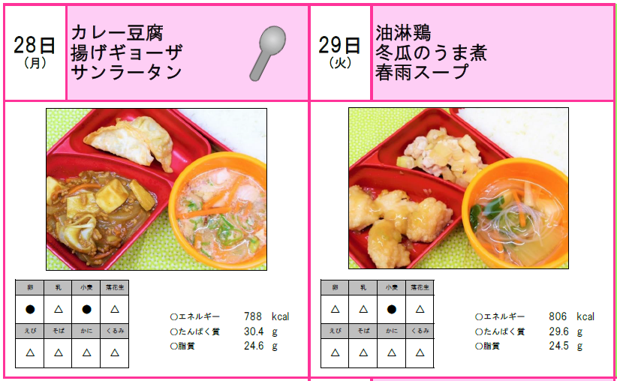
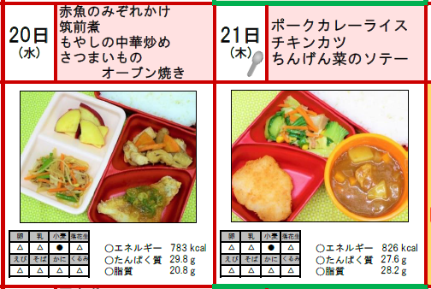
○当日の献立 |  |  |  | 生徒氏名

 |  |  |  | ※当日の献立の
 |  |  |  | 食物アレルギーを
 |  |  |  | 確認しました。
 |  |  | 保護者名 印

表 のりしろ
①
※給食は牛乳（1本）がついています。※箸・スプーンはご持参ください。
※食物アレルギーについて、献立表をご確認の上、参加申し込み袋に学年・組・
出席番号（混合）・生徒氏名・保護者名・保護者印を記入・押印してください。 |  | ＊ご質問等ありましたら冨永（栄養教諭）までご連絡ください。
※試食日に欠席された場合、返金はできませんのでご了承ください。

